Остервальдер
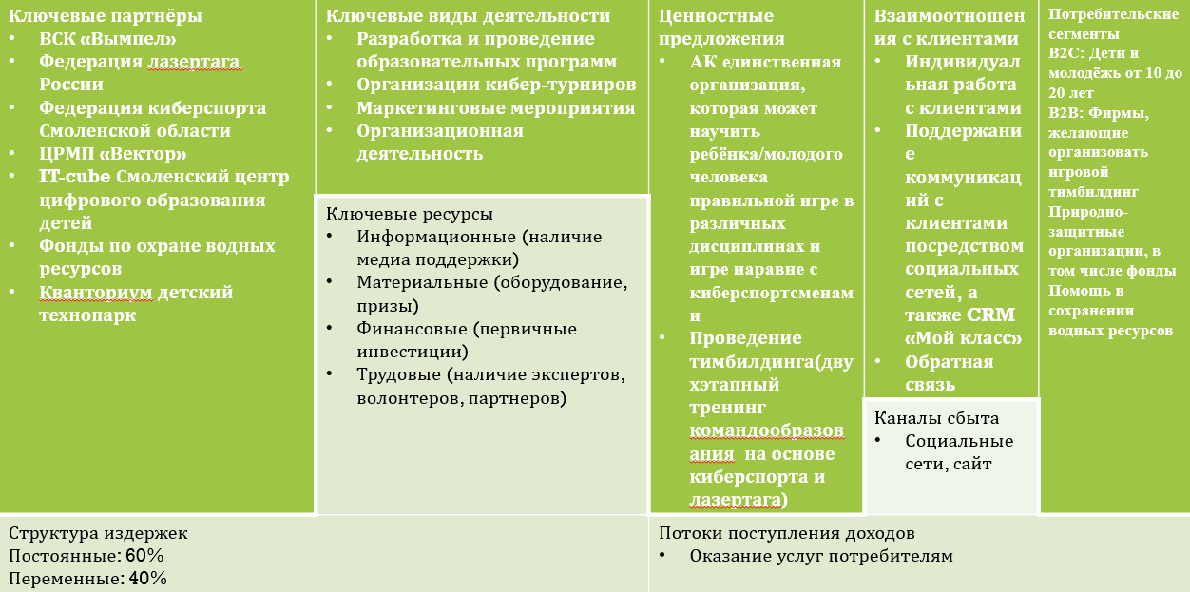
Таблица - Бизнес-модель Александра Остервальдера
ключевые партнёры: кванториум геймстар it-cube | ключевые виды деятельности: разработка и провеение образовательной программы проведение маркетинговых мероприятий | ценностые предложения: компания "easy progger" одна из немногих компаний, которая способна обучить вашего ребёнка правильному и грамоттному программированию |  | Отношение с клиентами: связь с клиентом через соцсети индивидуальный подход к клиенту программа лаяльности | Потребительские сегменты: B2C: дети от 7 до 13

 | Ресурсы |  |  | Каналы сбыта: сайт, соцсети

структура издержек: постоянные : 60% переменные: 40% |  |  | Доходы: оказание услуг потребителю оказание услуг фирмам

